视图
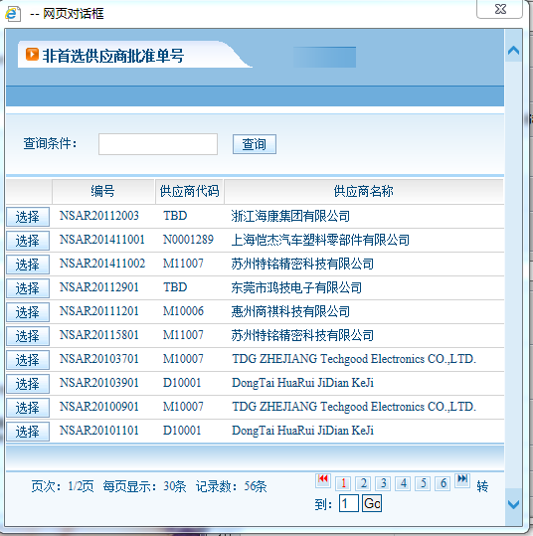
视图名称 | 样例 | 需求说明
供应商名称 | e.g.1
项目代码 | e.g.2 | 若视图中没有，可在填写界面中自行填写
非首选供应商批准单号 | e.g.3

e.g.1
e.g.2
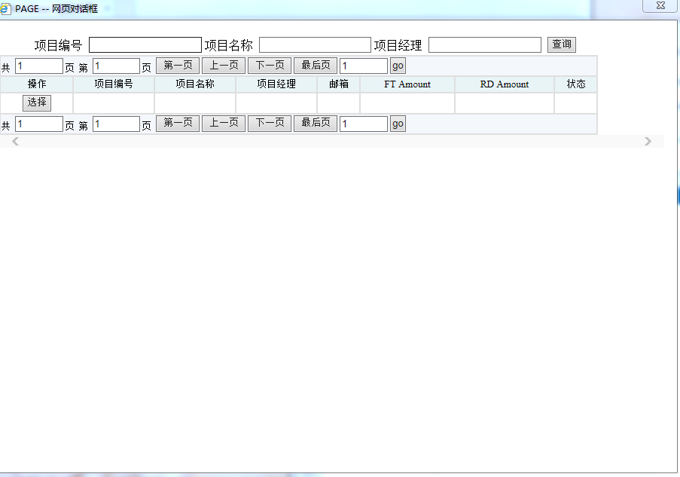

e.g.3

